Mockup
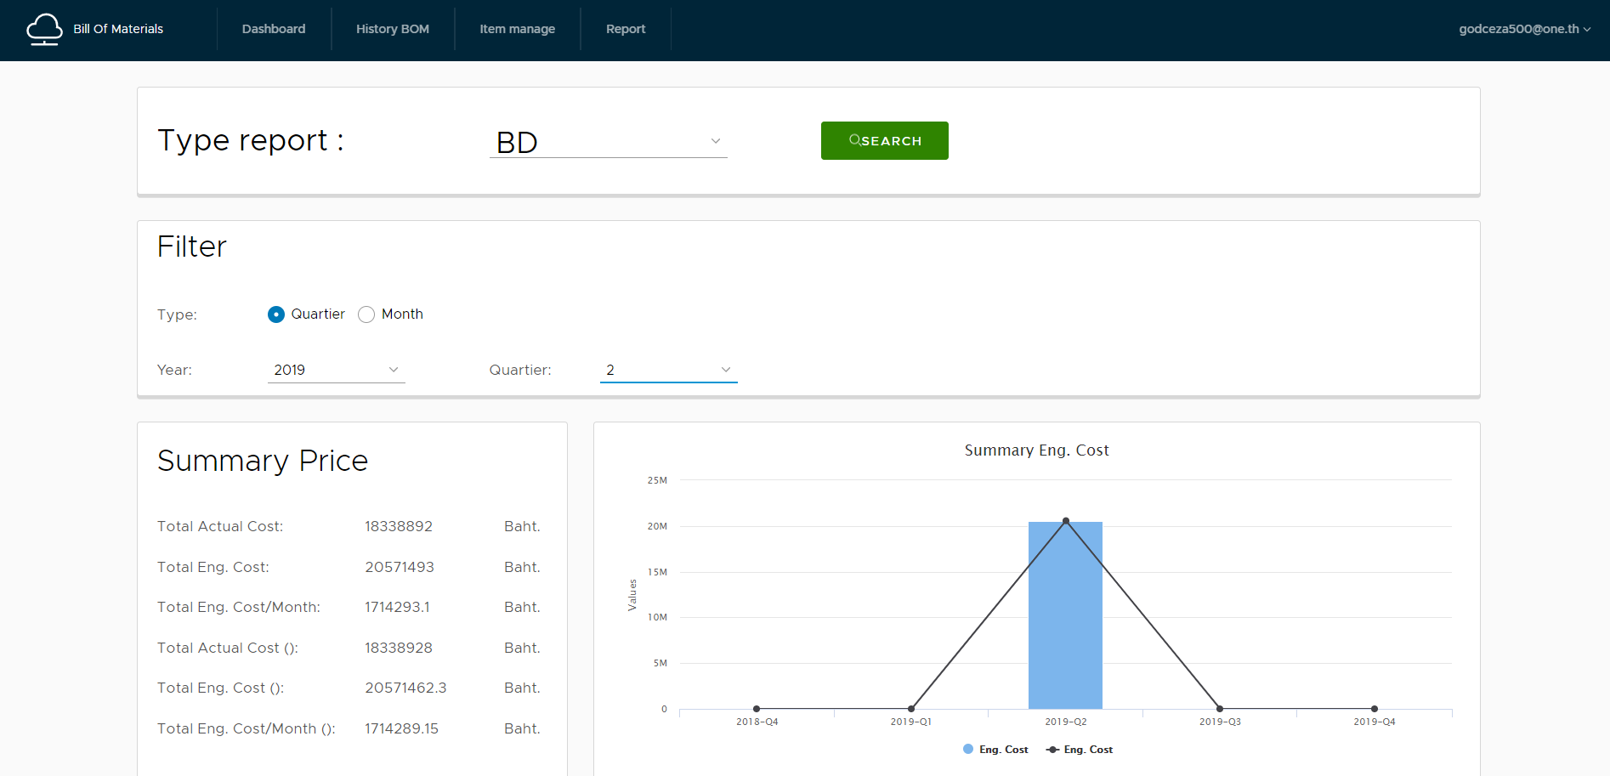
ส่วน Dashboard
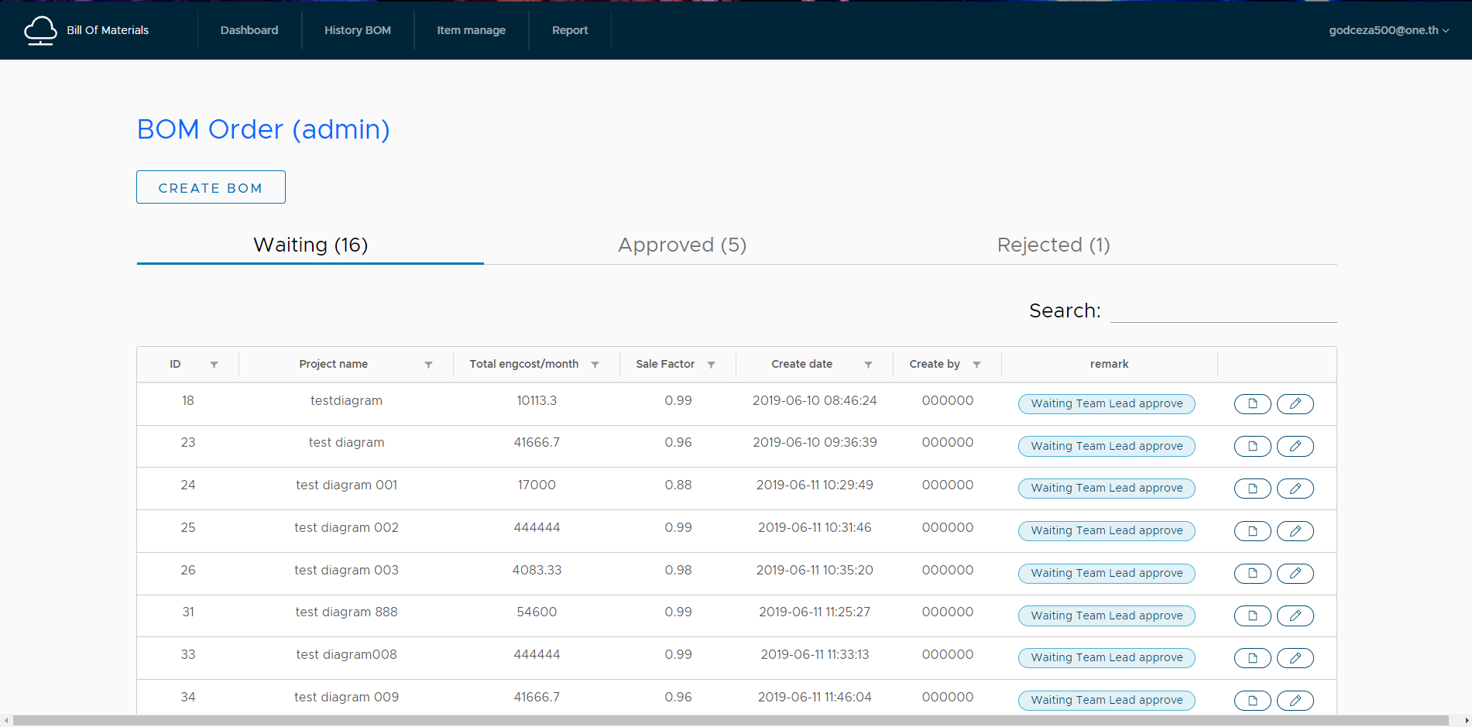

ส่วน Create,edit,view
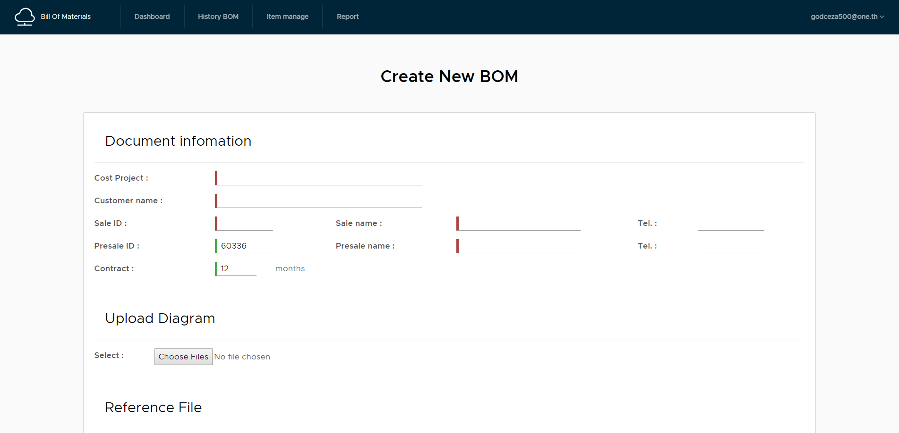

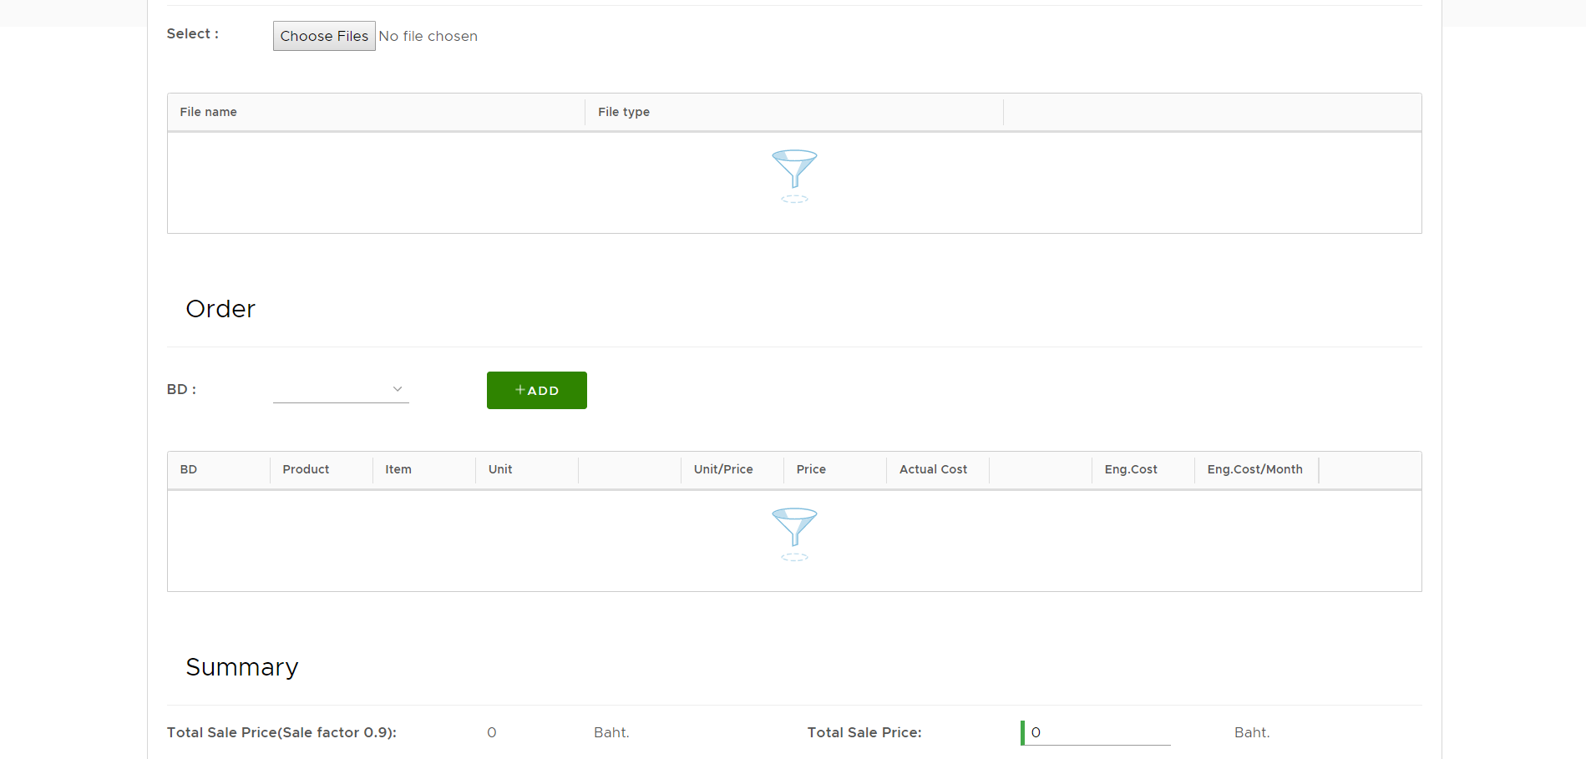

ส่วน product manage nad item manage
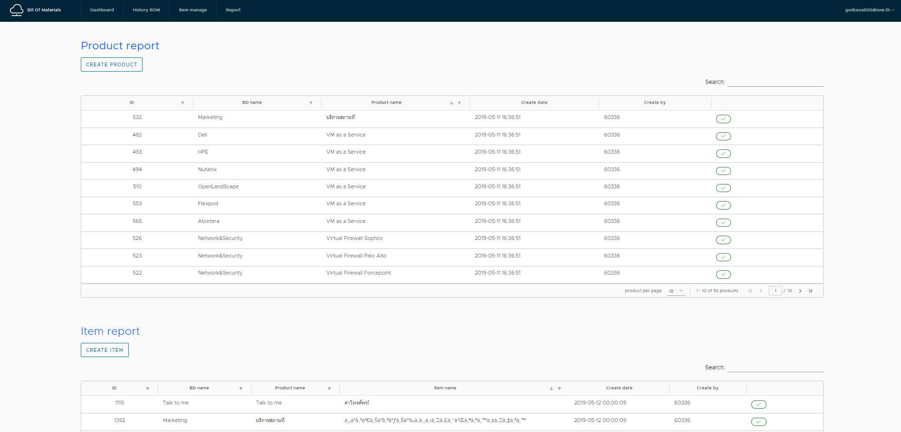

ส่วน summary report

Low level Diagram
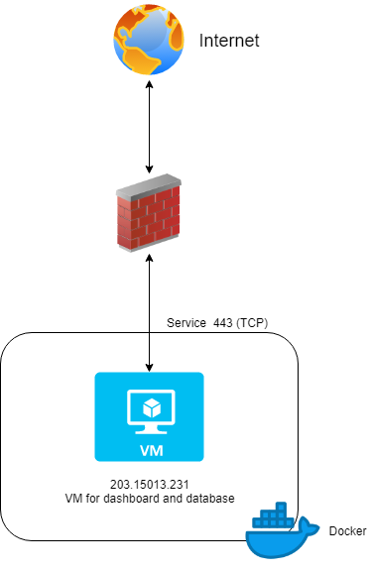

System Diagram
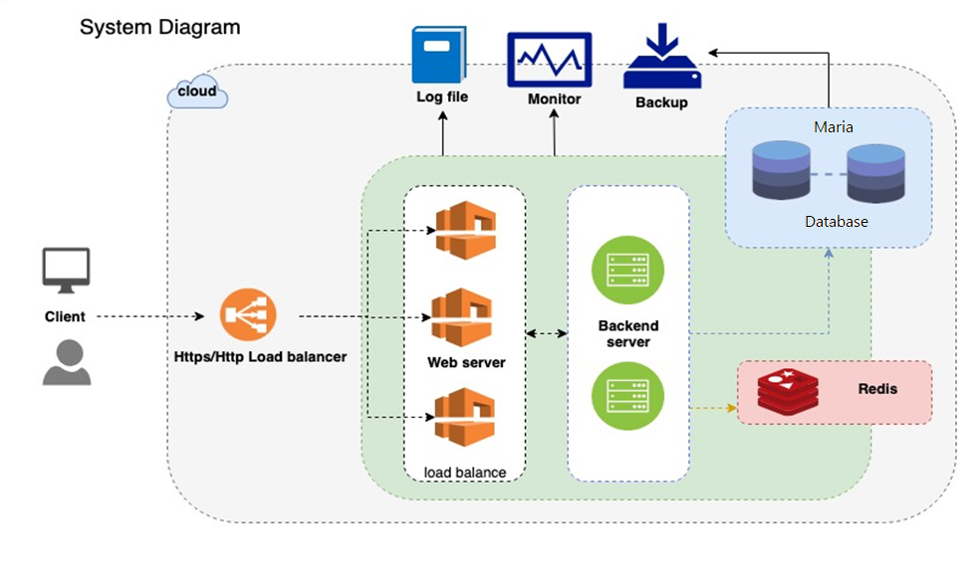

ER-Diagram
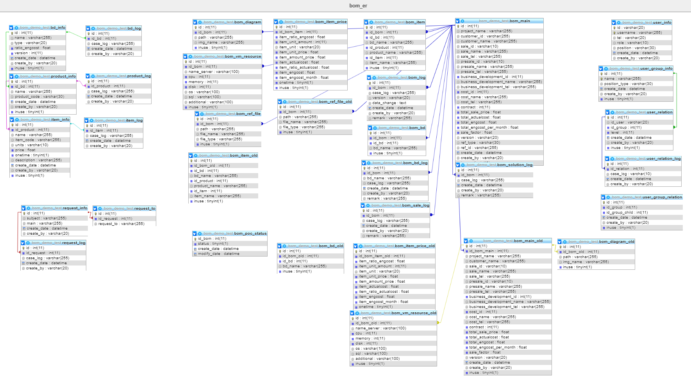

Spec VM
Solution Requirement ( อธิบายความต้องการของ Solution ที่ต้องการทดสอบ )
Requirement : ต้องการ VM บน Infra Flexpod
จำนวนทั้งหมด 1 เครื่อง แบ่งเป็นเครื่อง Frontend, Backend, Database จำนวน 1 เครื่อง

No. | Server Name/ Hostname | OS & version | Database & version | Private IP | Public IP | vCPU(Core) | vRAM(GB) | Disk(GB) | Note.
1 | - | CentOS 7.6.1810 |  | 172.23.163.1 | 203.150.13.231 | 2 | 4 | 50 | WEB, APP Services,Database
 |  |  |  |  | Total | 2 | 4 | 50

 |  |  |  | Flexpod
 |  |  |  | VM | 1 VM

 |  |  |  | Note
 |  |  |  | Port | Protocal
 |  |  |  | 80 | http
 |  |  |  | 443 | https
 |  |  |  | 3306 | mariadb
 |  |  |  | 6379 | redis

